1.รวม
โครงการที่ปรากฎเป็นโครงการที่ผ่านการอนุมัติจากผู้บริหาร (M7) ของหน่วยงานเท่านั้น (ข้อมูล ณ เดือนมีนาคม 2565)

ชื่อโครงการ | ปีงบประมาณ | วันที่เริ่มต้นโครงการ | วันที่สิ้นสุดโครงการ | หน่วยงานระดับกองหรือเทียบเท่า | หน่วยงานระดับกรมหรือเทียบเท่า | หน่วยงานระดับกระทรวงหรือเทียบเท่า | ประเภทโครงการ | องค์ประกอบ | ปัจจัย
การพัฒนาระบบบริการสุขภาพปฐมภูมิ | 2561 | ตุลาคม 2560 | กันยายน 2563 | สำนักจัดระบบบริการทางการแพทย์ | สำนักงานประกันสังคม | กระทรวงแรงงาน |  | 130301V01 | 130301V01F02 |  | 130301V01F02
การพัฒนาชุดสิทธิประโยชน์หลักและชุดสิทธิประโยชน์เสริม | 2561 | ตุลาคม 2560 | กันยายน 2564 | สำนักจัดระบบบริการทางการแพทย์ | สำนักงานประกันสังคม | กระทรวงแรงงาน |  | 130301V03 | 130301V03F01 |  | 130301V03F01
การพัฒนากลไกหลักในการบริหารจัดการด้านการเงินการคลังสุขภาพ | 2561 | ตุลาคม 2560 | กันยายน 2564 | สำนักจัดระบบบริการทางการแพทย์ | สำนักงานประกันสังคม | กระทรวงแรงงาน |  | 130301V03 | 130301V03F01 |  | 130301V03F01
ฝึกอบรมการพยาบาลเฉพาะทาง สาขาการจัดการทางการพยาบาล รุ่นที่ 6 | 2560 | กันยายน 2560 | ธันวาคม 2560 | คณะพยาบาลศาสตร์ | จุฬาลงกรณ์มหาวิทยาลัย | กระทรวงการอุดมศึกษา วิทยาศาสตร์ วิจัยและนวัตกรรม |  | 130301V02 | 130301V02F01 |  | 130301V02F01
โครงการหลักสูตรฝึกอบรมการพยาบาลเฉพาะทาง สาขาการจัดการทางการพยาบาล รุ่นที่ 7 | 2561 | มิถุนายน 2561 | กันยายน 2561 | คณะพยาบาลศาสตร์ | จุฬาลงกรณ์มหาวิทยาลัย | กระทรวงการอุดมศึกษา วิทยาศาสตร์ วิจัยและนวัตกรรม |  | 130301V02 | 130301V02F01 |  | 130301V02F01
โครงการอบรมการบริหารทางการพยาบาล | 2561 | พฤษภาคม 2561 | สิงหาคม 2561 | คณะพยาบาลศาสตร์ | จุฬาลงกรณ์มหาวิทยาลัย | กระทรวงการอุดมศึกษา วิทยาศาสตร์ วิจัยและนวัตกรรม |  | 130301V02 | 130301V02F01 |  | 130301V02F01
โครงการจัดตั้งศูนย์ความเป็นเลิศทางการแพทย์ (Clinical Excellent Center) ศูนย์วิจัยเพื่อการพัฒนาระบบบริการสุขภาพ 2561 | 2561 | ตุลาคม 2560 | กันยายน 2565 | คณะแพทยศาสตร์ | จุฬาลงกรณ์มหาวิทยาลัย | กระทรวงการอุดมศึกษา วิทยาศาสตร์ วิจัยและนวัตกรรม |  | 130301V01 | 130301V01F01 |  | 130301V01F01
โครงการฝึกอบรม “การพยาบาลผู้ป่วยวิกฤต” รุ่นที่ 9 | 2561 | มกราคม 2561 | เมษายน 2561 | คณะพยาบาลศาสตร์ | จุฬาลงกรณ์มหาวิทยาลัย | กระทรวงการอุดมศึกษา วิทยาศาสตร์ วิจัยและนวัตกรรม |  | 130301V02 | 130301V02F01 |  | 130301V02F01
โครงการสวัสดิภาพตำรวจและครอบครัวตำรวจในภาวะวิกฤติ โรงพยาบาลตำรวจ | 2563 | ตุลาคม 2562 | กันยายน 2565 | กองยุทธศาสตร์ สำนักงานยุทธศาสตร์ตำรวจ | สำนักงานตำรวจแห่งชาติ | หน่วยงานขึ้นตรงนายกรัฐมนตรี |  | 0 | 0F00 |  | 0F00
ศูนย์การแพทย์ทางอากาศตำรวจ (Police Aeromedical Center) | 2561 | ตุลาคม 2560 | กันยายน 2565 | กองยุทธศาสตร์ สำนักงานยุทธศาสตร์ตำรวจ | สำนักงานตำรวจแห่งชาติ | หน่วยงานขึ้นตรงนายกรัฐมนตรี |  | 130301V03 | 130301V03F02 |  | 130301V03F02
โครงการให้ความรู้และส่งเสริมสุขภาพชุมชน | 2561 | มกราคม 2561 | มิถุนายน 2561 | คณะแพทยศาสตร์ | มหาวิทยาลัยนราธิวาสราชนครินทร์ | กระทรวงการอุดมศึกษา วิทยาศาสตร์ วิจัยและนวัตกรรม |  | 130301V02 | 130301V02F01 |  | 130301V02F01
โครงการส่งเสริมการใช้ระบบระเบียนสุขภาพอิเล็กทรอนิกส์ส่วนบุคคลสำหรับประชาชน (Healthcare Solution) | 2561 | ตุลาคม 2560 | กันยายน 2561 | ฝ่ายอำนวยการสำนักงาน | สำนักงานส่งเสริมเศรษฐกิจดิจิทัล | กระทรวงดิจิทัลเพื่อเศรษฐกิจและสังคม |  | 130301V03 | 130301V03F03 |  | 130301V03F03
ภาระและระบบการดูแลโรคหลอดเลือดส่วนปลาย | 2560 | กุมภาพันธ์ 2560 | มกราคม 2561 | สถาบันวิจัยวิทยาศาสตร์สุขภาพ | มหาวิทยาลัยเชียงใหม่ | กระทรวงการอุดมศึกษา วิทยาศาสตร์ วิจัยและนวัตกรรม |  | 130301V01 | 130301V01F01 |  | 130301V01F01
แนวทางปฏิบัติที่ดีในผู้ป่วยที่มีเส้นฟอกไต | 2561 | เมษายน 2561 | เมษายน 2562 | สถาบันวิจัยวิทยาศาสตร์สุขภาพ | มหาวิทยาลัยเชียงใหม่ | กระทรวงการอุดมศึกษา วิทยาศาสตร์ วิจัยและนวัตกรรม |  | 130301V01 | 130301V01F01 |  | 130301V01F01
โครงการพัฒนาวิชาการเครือข่ายด้านยาเสพติดในเขตสุขภาพที่ 12 (MI&MET) | 2561 | มีนาคม 2561 | มีนาคม 2561 | โรงพยาบาลธัญญารักษ์ปัตตานี | กรมการแพทย์ | กระทรวงสาธารณสุข |  | 130301V03 | 130301V03F01 |  | 130301V03F01
โครงการอบรมเชิงปฏิบัติการเสริมสร้างสมรถถนะบุคลากรการบำบัดรักษาผู้ติดยาเสพติดและสารเสพติดด้วยการปรับเปลี่ยนความคิดและพฤติกรรม (Cognitive Behavioral Therapy: CBT) | 2561 | ตุลาคม 2560 | กันยายน 2562 | โรงพยาบาลธัญญารักษ์ปัตตานี | กรมการแพทย์ | กระทรวงสาธารณสุข |  | 130301V02 | 130301V02F01 |  | 130301V02F01
โครงการมหัศจรรย์ 1,000 วันแรกของชีวิต | 2562 | ตุลาคม 2561 | กันยายน 2562 | กองแผนงาน | กรมอนามัย | กระทรวงสาธารณสุข |  | 130301V02 | 130301V02F01 |  | 130301V02F01
โครงการพัฒนาศักยภาพสถานบำบัดเพื่อรองรับแผนพัฒนาระบบริการด้านยาเสพติด (Service Plan) เขตสุขภาพที่ 12 | 2562 | ตุลาคม 2561 | กันยายน 2562 | โรงพยาบาลธัญญารักษ์ปัตตานี | กรมการแพทย์ | กระทรวงสาธารณสุข |  | 130301V02 | 130301V02F01 |  | 130301V02F01
โครงการเพิ่มศักยภาพการให้บริการทางด้านสาธารณสุข | 2561 | ตุลาคม 2560 | กันยายน 2563 | กองแผนงาน | มหาวิทยาลัยเชียงใหม่ | กระทรวงการอุดมศึกษา วิทยาศาสตร์ วิจัยและนวัตกรรม |  | 130301V03 | 130301V03F01 |  | 130301V03F01
โครงการสนับสนุนระบบเครือข่ายวิชาการและระบบรับ-ส่งต่อเขตสุขภาพที่ 1 และ 2 | 2562 | ตุลาคม 2561 | กันยายน 2562 | โรงพยาบาลมะเร็งลำปาง | กรมการแพทย์ | กระทรวงสาธารณสุข |  | 130301V01 | 130301V01F02 |  | 130301V01F02
โครงการพัฒนาระบบเครือข่ายข้อมูลการให้บริการวิชาการและระบบการรับ-ส่งต่อ ในเขตบริการสุขภาพที่ 1 | 2561 | ตุลาคม 2560 | กันยายน 2561 | โรงพยาบาลมะเร็งลำปาง | กรมการแพทย์ | กระทรวงสาธารณสุข |  | 130301V01 | 130301V01F02 |  | 130301V01F02
โครงการพัฒนาเครือข่ายบริการและวิชาการโรคมะเร็ง | 2562 | ตุลาคม 2561 | กันยายน 2562 | โรงพยาบาลมะเร็งชลบุรี | กรมการแพทย์ | กระทรวงสาธารณสุข |  | 130301V01 | 130301V01F02 |  | 130301V01F02
โครงการพัฒนาระบบเครือข่ายข้อมูลระบบสารสนเทศการให้บริการและระบบการรับ-ส่งต่อ เขตสุขภาพที่ 11 | 2562 | ธันวาคม 2561 | กรกฎาคม 2562 | โรงพยาบาลมะเร็งสุราษฎร์ธานี | กรมการแพทย์ | กระทรวงสาธารณสุข |  | 130301V01 | 130301V01F02 |  | 130301V01F02
โครงการ การพยาบาลผู้ป่วยโรคมะเร็งสำหรับพยาบาลวิชาชีพในเครือข่ายเขตสุขภาพ ที่ 11 และ 12 | 2562 | ตุลาคม 2561 | มีนาคม 2562 | โรงพยาบาลมะเร็งสุราษฎร์ธานี | กรมการแพทย์ | กระทรวงสาธารณสุข |  | 130301V03 | 130301V03F01 |  | 130301V03F01
โครงการหลักสูตรการอบรมระยะสั้น สาขาการพยาบาลผู้ป่วยมะเร็ง ที่ได้รับเคมีบำบัด (หลักสูตร10 วัน) | 2561 | ตุลาคม 2560 | กันยายน 2562 | โรงพยาบาลมะเร็งสุราษฎร์ธานี | กรมการแพทย์ | กระทรวงสาธารณสุข |  | 130301V02 | 130301V02F01 |  | 130301V02F01
พัฒนานวัตกรรมการดำเนินงานการจัดการเรียนการสอนในสถานการณ์การแพร่ระบาดของโรคติดเชื้อไวรัสโคโรน่า 2019 | 2565 | ตุลาคม 2563 | กันยายน 2564 | สำนักงานเขตพื้นที่การศึกษาประถมศึกษาร้อยเอ็ด เขต 1 | สำนักงานคณะกรรมการการศึกษาขั้นพื้นฐาน | กระทรวงศึกษาธิการ |  | 130301V01 | 130301V01F02 | https://emenscr.nesdc.go.th/viewer/view.html?id=eKlL4BxgWdcKXx6X0zQm | 130301V01F02
โครงการส่งเสริมการพัฒนาตามยุทธศาสตร์การพัฒนาศูนย์การแพทย์ให้มีให้มีศักยภาพสูงเพื่อเป็นเสาหลักด้านสุขภาวะในพื้นที่ภาคใต้ | 2565 | ตุลาคม 2564 | กันยายน 2565 | ส่วนแผนงานและยุทธศาสตร์ | มหาวิทยาลัยวลัยลักษณ์ | กระทรวงการอุดมศึกษา วิทยาศาสตร์ วิจัยและนวัตกรรม |  | 130301V03 | 130301V03F02 | https://emenscr.nesdc.go.th/viewer/view.html?id=XG7ZN5Oa9xTAzkLKRyQx | 130301V03F02
โครงการปรับปรุงศักยภาพการผลิตชีววัตถุและผลิตภัณฑ์ทางการแพทย์และบริการชีววัตถุ ของสถานเสาวภา สภากาชาดไทยในปีงบประมาณ 2565-2567 (ปี 2565 ระยะที่ 1) | 2565 | ตุลาคม 2564 | กันยายน 2565 | สถานเสาวภา | สภากาชาดไทย | หน่วยงานอื่นๆ |  | 130301V01 | 130301V01F03 | https://emenscr.nesdc.go.th/viewer/view.html?id=MBVYBpkej6sE5Z0YZzAl | 130301V01F03
โครงการศึกษาดูงานต่างประเทศเรื่อง ระบบการบริหารจัดการ การให้บริการดวงตา และการจัดเตรียมกระจกตาส่วนหลังสำหรับการผ่าตัดด้วยวิธี DMEK | 2565 | ตุลาคม 2564 | กันยายน 2565 | ศูนย์ดวงตา | สภากาชาดไทย | หน่วยงานอื่นๆ |  | 130301V01 | 130301V01F05 | https://emenscr.nesdc.go.th/viewer/view.html?id=6348An1amkUM45GRlz70 | 130301V01F05
โครงการพัฒนาและปรับปรุงเว็บไซต์ศูนย์ดวงตาสภากาชาดไทย | 2565 | ตุลาคม 2564 | กันยายน 2565 | ศูนย์ดวงตา | สภากาชาดไทย | หน่วยงานอื่นๆ |  | 130301V03 | 130301V03F03 | https://emenscr.nesdc.go.th/viewer/view.html?id=delGpp9VWpfmyAxW4Ez4 | 130301V03F03
จัดหาระบบบริหารจัดการและสำรองข้อมูลผ่านเครือข่าย (SAN Storage) | 2565 | ตุลาคม 2564 | กันยายน 2565 | ศูนย์เวชศาสตร์ฟื้นฟู | สภากาชาดไทย | หน่วยงานอื่นๆ |  | 130301V03 | 130301V03F03 | https://emenscr.nesdc.go.th/viewer/view.html?id=eKl9ak2n3WIaBwZ1BoJA | 130301V03F03
แผนปฏิบัติการ ประจำปีงบประมาณ พ.ศ. 2565 | 2565 | ตุลาคม 2564 | กันยายน 2565 | ศูนย์ดวงตา | สภากาชาดไทย | หน่วยงานอื่นๆ |  | 130301V03 | 130301V03F01 | https://emenscr.nesdc.go.th/viewer/view.html?id=EaQOkXLZLqHG2NQLeAyQ | 130301V03F01
ติดตั้งระบบบริหารจัดการผู้ใช้งานและดูแลความมั่นคงปลอดภัย (Active Directory and Security Policy) | 2565 | ตุลาคม 2564 | กันยายน 2565 | ศูนย์เวชศาสตร์ฟื้นฟู | สภากาชาดไทย | หน่วยงานอื่นๆ |  | 130301V03 | 130301V03F03 | https://emenscr.nesdc.go.th/viewer/view.html?id=VWXzaqBB2LUdBO71YM5x | 130301V03F03
...

2.เรียง VC
โครงการที่ปรากฎเป็นโครงการที่ผ่านการอนุมัติจากผู้บริหาร (M7) ของหน่วยงานเท่านั้น (ข้อมูล ณ เดือนมีนาคม 2565)

ปีงบประมาณ | วันที่เริ่มต้นโครงการ | วันที่สิ้นสุดโครงการ | หน่วยงานระดับกองหรือเทียบเท่า | หน่วยงานระดับกรมหรือเทียบเท่า | หน่วยงานระดับกระทรวงหรือเทียบเท่า | ประเภทโครงการ
2563 | ตุลาคม 2562 | กันยายน 2565 | กองยุทธศาสตร์ สำนักงานยุทธศาสตร์ตำรวจ | สำนักงานตำรวจแห่งชาติ | หน่วยงานขึ้นตรงนายกรัฐมนตรี |  | 0F00
2561 | ตุลาคม 2560 | กันยายน 2565 | คณะแพทยศาสตร์ | จุฬาลงกรณ์มหาวิทยาลัย | กระทรวงการอุดมศึกษา วิทยาศาสตร์ วิจัยและนวัตกรรม |  | 130301V01F01
2560 | กุมภาพันธ์ 2560 | มกราคม 2561 | สถาบันวิจัยวิทยาศาสตร์สุขภาพ | มหาวิทยาลัยเชียงใหม่ | กระทรวงการอุดมศึกษา วิทยาศาสตร์ วิจัยและนวัตกรรม |  | 130301V01F01
2561 | เมษายน 2561 | เมษายน 2562 | สถาบันวิจัยวิทยาศาสตร์สุขภาพ | มหาวิทยาลัยเชียงใหม่ | กระทรวงการอุดมศึกษา วิทยาศาสตร์ วิจัยและนวัตกรรม |  | 130301V01F01
2565 | ตุลาคม 2564 | กันยายน 2565 | ศูนย์วิจัยโรคเอดส์ | สภากาชาดไทย | หน่วยงานอื่นๆ |  | 130301V01F01
2565 | ตุลาคม 2564 | กันยายน 2565 | ศูนย์วิจัยโรคเอดส์ | สภากาชาดไทย | หน่วยงานอื่นๆ |  | 130301V01F01
2565 | ตุลาคม 2564 | กันยายน 2565 | ศูนย์วิจัยโรคเอดส์ | สภากาชาดไทย | หน่วยงานอื่นๆ |  | 130301V01F01
2565 | ตุลาคม 2564 | กันยายน 2565 | ศูนย์บริการโลหิตแห่งชาติ | สภากาชาดไทย | หน่วยงานอื่นๆ |  | 130301V01F01
2565 | ตุลาคม 2564 | กันยายน 2565 | กองยุทธศาสตร์และแผนงาน | กรมสุขภาพจิต | กระทรวงสาธารณสุข |  | 130301V01F01
...

3. Pivot VC
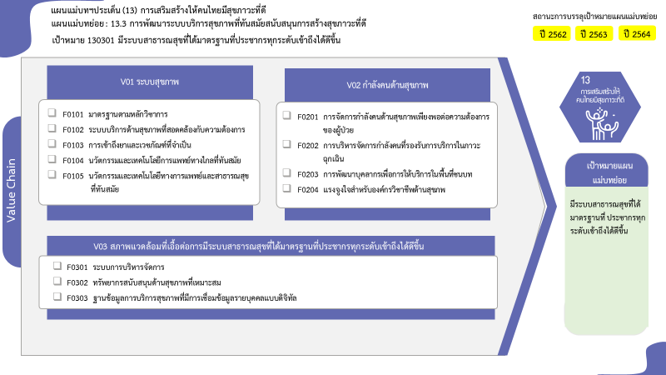
...
 |  | 2560 | 2561 | 2565 | รวมจำนวนโครงการทั้งหมด
 |  |  |  |  | 1
 |  |  |  |  | 1
35 โครงการ
 |  | 1 | 1 | 102 | 110
47 โครงการ
14 โครงการ
 |  | 1 | 1 | 32 | 35
5 โครงการ
0 โครงการ
0 โครงการ
 |  |  |  | 42 | 47
3 โครงการ
 |  |  |  | 5 | 5
23 โครงการ
0 โครงการ
 |  |  |  | 23 | 23
2 |  | 1 | 4 | 8 | 17
2 |  | 1 | 4 | 5 | 14
 |  |  |  | 3 | 3
26 โครงการ
1 |  |  | 1 | 52 | 59
26 โครงการ
1 |  |  | 1 | 21 | 26
7 โครงการ
 |  |  |  | 25 | 26
รวมทั้งสิ้น 187 โครงการ
 |  |  |  | 6 | 7
6 | 1 | 2 | 6 | 162 | 187

โครงการที่ไม่สอดคล้องกับองค์ประกอบและปัจจัยใดของเป้าหมายแผนแม่บทย่อย จำนวน 1 โครงการ
...
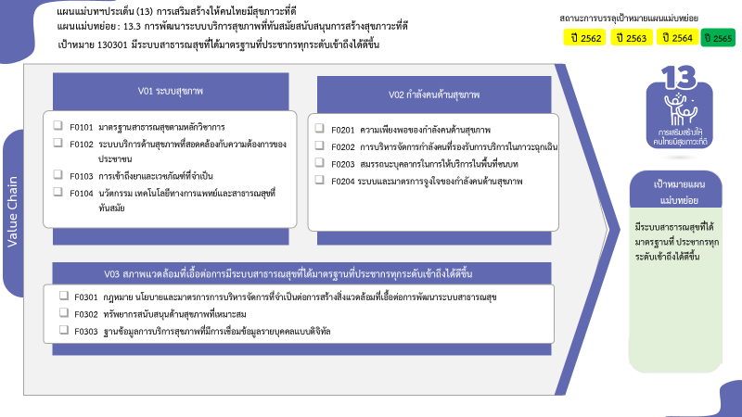

35 โครงการ
14 โครงการ
0 โครงการ
47 โครงการ
3 โครงการ
5 โครงการ
0 โครงการ
23 โครงการ

26 โครงการ
26 โครงการ
7 โครงการ

รวมทั้งสิ้น 187 โครงการ

